Для ГЛ
Как выставить заявку на залоговую службу через СБОФ ММБ | Необходимо направить заявку на залоговую службу, выбирайте проведение залоговой экспертизы, в поле комментарии пропишите подготовка СЗ на согласование смены ВРИ (аренда, межевание и тд) |  | Добрый день! Принято в работу, ожидайте обратной связи
Выпущено заключение в АС Залоги загружено успешно, объекты не отражаются в СБОФ, отражаются не те стоимости | КМ отправить на ГЛ СБОФ и прописать, что повторная загрузка в АС Залоги невозможна SBOF@omega.sbrf.ru |  | Добрый день! Выписки ЕГРН размещены в ЭКД по сделке 23.06.2025
ММБ_Арбитраж_ВВБ_ЗС_ASZ0001879400-1_ООО "ОКТО ГРУП" ИНН 5262319869 | Доброе утро! На ГЛ обратился КМ Романов Роман Александрович, клиент не согласен со стоимостью: Добрый день! Просьба переоценить данные объекты недвижимости, в связи с тем, что оценка залоговой службы составила: Здание 24385р. за кв. м. Земля 3391р. за кв. м. При том, что данный объект недвижимости находится в г. Якутске не далеко от центра города, среднем по данному району цены: Земельный участок составляют от 10400р. кв.м. до 20000р кв.м. Здание от 88500р. кв.м до 100000р. кв.м. Так же в районе построены новостройки МКЖД с торговыми помещениями с ценой 160000р. за кв.м. Сообщите мне пож-та о принятом решении. Спасибо! | Добрый день! Кейс принят в работу ЗС, ожидайте ОС. | по сделкам ММБ всегда в копию Горчагову Елена и соответственно ТМ, по КСБ только ТМ | 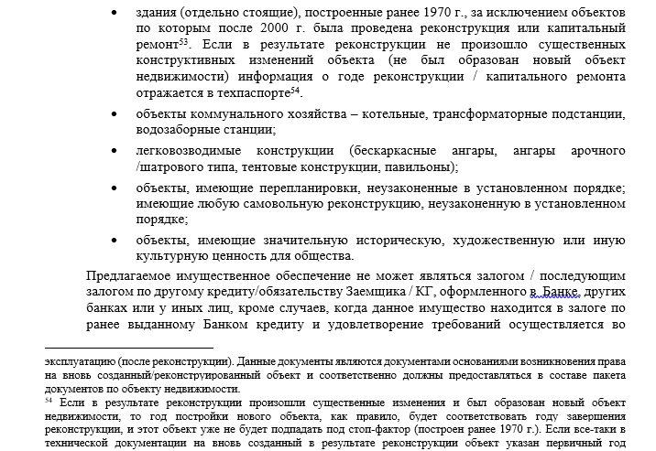
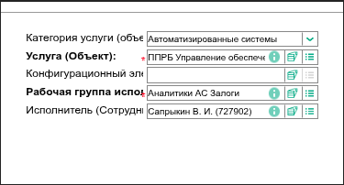
ПРИОРИТЕТ_ВВБ_ЗС_ASZ0002253660_ООО "ЦНТТ" ИНН 1841045298 | Добрый день! На ГЛ обратилась Начальник сектора Вострикова Светлана Викторовна: Установить приоритет по заявке. Приоритет обусловлен возможностью реализации сделки в рамках Программы субсидирования. Помимо этого, объект находится уже в залоге у СБ в рамках другой кредитной сделки. Просьба взять в приоритет выпуск заключения Спасибо! | Добрый день! Приоритет по заявке выставлен, ожидайте заключение Добрый день! Приоритет по заявке выставлен, выпуск заключения в течении 1 рабочего дня со дня предоставления мат-в осмотра На осмотр направлена сюрвейерская компания | Добрый день! Приоритет по заявке выставлен, выпуск заключения в течении 1 рабочего дня со дня предоставления мат-в осмотра Клиенту направлена ссылка для проведения самоосмотра, на текущий момент осмотр не проведен, проведите коммуникацию с клиентом
Акт МЧС/заключение об оценке пожарного риска требуются в соответствии с приложением 5.1.1 к АФ 2093 (обновлено от 11.04.2023).
1970 г. здание по 2883 (прил. 23) не может выступать по РнА
Добрый день! Файл Verification выложен в ЭКД по сделке, в нем вы можете ознакомиться с материалами осмотра.
Добрый день! Стоимость рассчитана на основании рыночных данных, если не согласны со стоимостью, необходимо предоставить аргументированное мнение и указать причины почему считаете, что оценка Банка занижена (аналоги сопоставимые с объектом оценки, сделки по аналогичным объектам в нашем районе, ДКП (предварительный ДКП) и т. д.). В ином случае оценка не будет пересмотрена. | Добрый день! Стоимость рассчитана на основании рыночных данных. Если Вы не согласны со стоимостью, для рассмотрения возможности ее пересмотра просим Вас предоставить аргументированное мнение и указать причины, по которым Вы считаете оценку Банка заниженной (аналоги, сопоставимые с объектом оценки, сделки по аналогичным объектам в данном районе, ДКП (предварительный ДКП) и т. д.). | Вам необходимо выставить заявку на ВТИ (внесение технических изменений), в сути заявки указать-арбитраж, необходим перевыпуск СЗЗ с ручным пересчетом стоимости после обращения на ГЛ ОО | В случае пересмотра стоимости прошу указать стоимости до и после пересмотра
Добрый день! Направьте пож-та аргументированное мнение о причинах несогласия с установленной ликвидностью, подтверждающими Вашу позицию. | При выпуске бессрочного сзз срок действия указывается до выпуска следующей карточки мониторинга. После выпуска карточек мониторинга необходимо снова сделать заявку на последующий залог, будет проанализирована карточка мониторинга на предмет появления рисков и выпущено бессрочное сзз сроком до следующей карточки мониторинга. | бессрочное сзз
Нужно заключение от строительной компании состоящие в СРО с пометкой (П- проектировщик, С- Строитель, И – проводить работу по инженерным изысканиям по капитальным объектам) Главное учесть Вывод, который должен быть изложен в заключении для признания произведенных изменений несущественными: "произведенные изменения не являются реконструкцией, не затрагивают конструктивные и другие характеристики их надежности и безопасности и не превышают предельные параметры разрешенного строительства, реконструкции, установленные градостроительным регламентом | Светлана, было принято решение, что по ПМ Арбитраж мы больше не делаем. Необходимо отвечать : По Предварительному мнению пересмотр стоимости не производится. В случае предоставления полного пакета документов и проведения залоговой экспертизы, возможно изменение рыночной стоимости. | ПМ Арбитраж
Кадастровая стоимость хоть и рассчитывается от рыночной стоимости, но не учитывает параметры и состояние отдельно взятого объекта оценки, а также не учитывает насколько похожи между собой объект оценки и аналоги. Поэтому стоимость кадастровая может быть как выше, так и ниже рынка.

 | Арбитраж! Принято решение о пересмотре стоимости после обращения на ГЛ.
 | Добрый день! В ответ на ваше обращение сообщаем: стоимость пересмотрена, вам необходимо выставить заявку на ВТИ (внесение тех изменений), в сути сделки пропишите: Арбитраж! Принято решение о пересмотре стоимости после обращения на ГЛ.

Согласно альбома форм в документе обязательно должна быть указана следующая информация: инвентарный номер, наименование, дата принятия к бухгалтерскому учету, остаточная балансовая стоимость на последнюю отчетную дату, первоначальная стоимость
Добрый день! В рамках вида работ «Актуализация» по коммерческой недвижимости не требуется запрашивать Задание на мониторинг: 1. Во всех случаях по классификаторам коммерческой недвижимости: 1.1.7. Апартаменты, 1.1.8. Автосалоны, 1.1.10. Гаражные комплексы и гаражи; 2. В случае, если при определении стоимости объекта на этапе залоговой экспертизы не применялся доходный подход.
Дана коммуникация на ПМЗ о том, что в рамках вида работ «Актуализация» по коммерческой недвижимости не требуется запрашивать Задание на мониторинг: 1. Во всех случаях по классификаторам коммерческой недвижимости: 1.1.7. Апартаменты, 1.1.8. Автосалоны, 1.1.10. Гаражные комплексы и гаражи; 2. В случае, если при определении стоимости объекта на этапе залоговой экспертизы не применялся доходный подход. | задание на мониторинг
Добрый день! По заявке ASZ0002692599 выпущено заключение 03.02.2025, размещено в ЭКД по сделке, если сделка к вам не вернулась в СБОФ обратитесь на ГЛ СБОФ, тк заявка закрыта, в АС Залоги заключение загружено успешно
Оперируем ссылками на ВНД в части того что ЗУ нельзя считать незастроенным если на нем объекты и их снос не планируется (П-185 ) | оценка незастроенных ЗУ
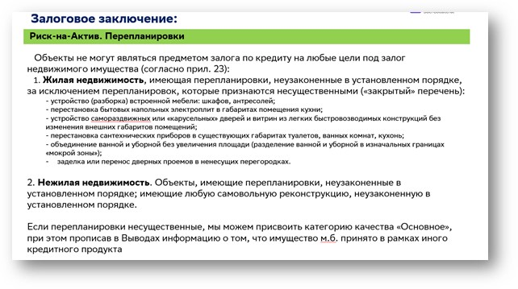
Согласно ВНД: Сведения (необходимые для получения сотрудником Банка выписки из ЕГРН) по иному объекту жилой недвижимости (его доле), принадлежащем Залогодателю в качестве возможного для проживания в случае обращения взыскания и реализации закладываемого объекта недвижимости; в качестве подтверждения наличия у Залогодателя иного пригодного для проживания жилья может служить квартира или жилой дом, зарегистрированные должным образом и находящиеся в совместной собственности супругов (статья 34 Семейного кодекса РФ), вне зависимости на чье имя оформлено право собственности, но при отсутствии брачного договора, определяющего иные имущественные права супругов в браке (глава 8 Семейного кодекса РФ). Отсутствие брачного договора должно быть подтверждено совместным письменным заявлением супругов, подписи которых удостоверены в нотариальной форме или выпиской (иным документом) из реестра нотариальных действий единой информационной системы нотариата, при реализации перехода нотариальной палатой регистрации нотариальных действий в электронной форме всеми нотариусами соответствующего субъекта. Иное пригодное для проживания жилье должно быть расположено на территории РФ. | Альтернативное жилье
Добрый день! Мы работаем в соответствии с ВНД. Согласно п. 13 ПРИЛОЖЕНИЕ № 23 к «Технологической схеме взаимодействия подразделений при принятии кредитных рисков на корпоративных клиентов сегментов «Микро бизнес» и «Малый бизнес» по технологии «Кредитный конвейер» №2883-3: Не может являться предметом залога по кредиту на любые цели под залог недвижимого имущества 12. Следующие объекты нежилой недвижимости: • объекты, имеющие перепланировки, неузаконенные в установленном порядке; имеющие любую самовольную реконструкцию, неузаконенную в установленном порядке; В данном пункте идет речь о перепланировках и так же о любых самовольных реконструкциях, без уточнения являются они существенными или нет, соответственно к которым можно отнести любые отклонения от технической документации, независимо от того являются они капитальными или нет. | РнА перепланировки

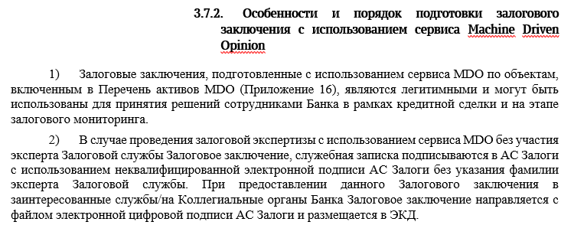
 | Залоговые заключение подготовленные с использованием сервиса MDO являются легитимными и могут быть использованы для принятия решений сотрудниками Банка в рамках кредитной сделки и на этапе залогового мониторинга. Заключение подписывается в АС Залоги НЕ квалифицированной электронной подписью (файл sig) без указания ФИО эксперта. При предоставлении данного залогового заключения в заинтересованные службы/на Коллегиальные органы Банка заключение направляется с файлом ЭЦП АС Залоги (файл sig). Он размещен вместе с заключением в ЭКД по сделке

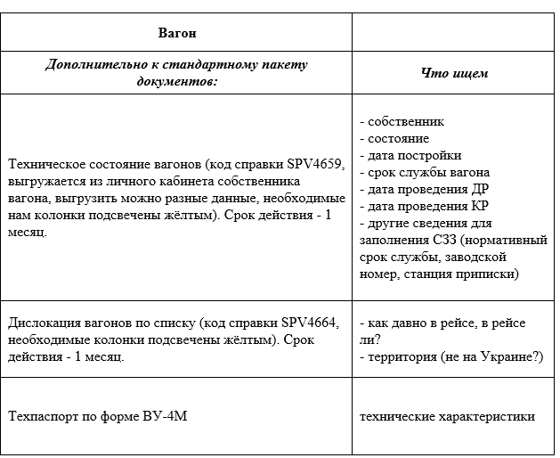

Приобретаемое ДИ ММБ

Добрый день! Обращения по установлению приоритета от Территориальных менеджеров принимается только по согласованию Директора МЦК и Директора центра ЦООП Бровина А. П. | Приоритет ТМ

"Добрый день! Объекты в заключении ASZ0003363015-1 рассчитаны по рыночной стоимости как единый объект недвижимости (ЗУ+ЗиС). Оценочная стоимость, принимаемого в залог обеспечения, определена на основании расчета рыночной стоимости внутренним оценщиком. Оценочная стоимость земельного участка указана по прочей для соблюдения комплексности. Вся стоимость объекта учтена в ЗиС, при перераспределении стоимости с ЗиС на ЗУ общая оценочная стоимость не изменится. | Единый комплекс ЗУ+Зис | Общая оценочная стоимость объектов рыночная, если она не разнится с ДКП +/- 20%, вы можете ее использовать, перераспределение стоимости в этом случае не требуется, тк вы принимаете в залог Общую стоимость ЗУ и ЗиС и смотреть необходимо на Общую стоимость. Если СБОФ выдает ошибку на ЗУ обращайтесь на ГЛ СБОФ, такая практика существует они помогают протолкнуть сделку дальше по процессу.
Порядок работы с отчетами об оценке приведен в Приложении 8 Регламента № 2222. Определение оценочной стоимости предмета залога с использованием отчета об оценке Оценщика допускается при соблюдении следующих условий: · На дату составления залогового заключения, в котором предполагается использовать отчет об оценке с даты составления отчета об оценке прошло не более 6 месяцев. · Выполняются требования ВНД, регулирующие порядок работы с оценочными компаниями. · Отчет Оценщика удовлетворяет законодательным требованиям, приведенным в Федеральном законе от 29.07.1998 № 135-ФЗ «Об оценочной деятельности в Российской Федерации», и требованиям Федеральных стандартов оценки. | Отчеты об оценке
Добрый день! Это решение относится только в продукту Автооценка. Это не продукт ЗС. Т.е. если вы идете не через экспертизу ЗС (полноценную), а через Автооценку, то требование по возрасту не будет на данные объекты распространяться | Возраст ТС по КПКИ
Добрый день! согласно п 3.7 Методики 2171 Для целей последующего залога в рамках Кредитного процесса «7М» Залоговое заключение признается действующим вне зависимости от срока его давности и состава залоговых ценностей, если сотрудниками ПМЗ не выявлена существенная негативная информация, из которой следует изменение категории качества/утрата обеспечения, или не выявлено наложение на обеспечение ареста/запрета на осуществление регистрационных действий. Перечень залогов и ПРКО сотрудниками ЗС в данном случае не визируется. Поэтому на переоценку вам не нужно было направлять заявку, вы можете воспользоваться предыдущим заключением | К7М

Марина
Для последзалога заключение признается действующим, если с момента его выпуска прошло не более 12 мес, при наличии мат-в осмотра не старше 12 мес и отсутствие негативной информации в мониторинге залогов (необходимо проверить карточки мониторинга) | срок действия СЗЗ последзалог

1) По клиентам ММБ залоговые заключения, выписки ЕГРН/материалы осмотра размещаются: в папке клиента/досье сделок/ ID CRM/ Заключения/ Заключения по залогу 2) По клиентам КСБ залоговые заключения, выписки ЕГРН /материалы осмотра размещаются: ЭКД/ папка 20. Внутренний документооборот/Запрос в залоговую службу/ ID ASZ | размещение в ЭКД

"Добрый день! В ответ на ваше обращение сообщаем: Стоимость будет пересмотрена с учетом предоставленного ДКП, вам необходимо направить заявку на ВТИ (внесение тех изменений), в сути сделки пропишите: Арбитраж! Принято решение о пересмотре стоимости после обращения на ГЛ."
После автооценки мы арбитраж не проводим. Заявку нужно отправлять на ЗС, как новый залог/послед (НЕ ВТИ) и экспертиза будет проводиться в полном объеме. Формулировка для отказа в таких случаях: Данное залоговое заключение подготовлено сервисом Автооценка согласно решению методологии Микро и Малого бизнеса. В случае, если по результатам Автооценки стоимость залога не устраивает клиента, КП формирует запрос на ЗС в соответствии с Технологической схемой взаимодействия подразделений при оценке кредитных рисков на корпоративных клиентов сегментов «Микро бизнес» и «Малый бизнес» по технологии «Кредитный конвейер» №2883 (далее ТС 2883). | Автооценка
Добрый день! Данное залоговое заключение подготовлено сервисом Автооценка, согласно решению методологии Микро и Малого бизнеса. В случае, если по результатам Автооценки стоимость залога не устраивает клиента, КП формирует запрос на ЗС в соответствии с Технологической схемой взаимодействия подразделений при оценке кредитных рисков на корпоративных клиентов сегментов «Микро бизнес» и «Малый бизнес» по технологии «Кредитный конвейер» №2883 (далее ТС 2883). Необходимо повторно направить заявку на проведение залоговой экспертизы, указать что требуется проведение осмотра, вложить тех документацию, кнопочку Автооценка не нужно нажимать, так же не указывайте что требуется оценка по кадастровой стоимости | Автооценка
Добрый день! Заключение по заявке R5H-EXZ будет выпущено сервисом Автооценка, без участия сотрудника залоговой службы. Заключение выпустится после получения АС Залоги выписок ЕГРН, повлиять на скорость выполнения не представляется возможным. | Автооценка
Добрый день! Новое Заключение выпущено с отлагательным условием: ЗиС_1-2 До заключения КОД предоставление подписанного и зарегистрированного долгосрочного договора аренды с пунктом о возможности расторжения договора в случае изъятия актива Банком; Выполнение отлагательного условия контролируется КА. Категория качества обеспечения после выполнения отлагательного условия - основное. В случае невыполнения отлагательного условия категория обеспечения - бланковое. Кредитному аналитику необходимо выполнить отлогательное условие, проанализировать Договоры аренды на предмет наличия пункта о возможности расторжения договора в случае изъятия актива Банком;. Если пункт о возможности расторжения договора в случае изъятия актива Банком присутствует в договорах, то категория качества объектов Основное. Сгятие Отлагательного условия осуществляется без участия Залоговой службы. | ПСН МДО по рынку ДДА
Залоговое заключение выпущено в связи с внесением технических изменений в части актуализации СЗЗ взамен залогового заключения №____от ___. Срок действия залогового заключения исчислять с _____ (указывается дата выпуска основного (первого) залогового заключения). Ранее выданные залоговые заключения считать недействительными. | Коллеги, теперь ВТИ на Арбитраж выпускаем сами. Светлана Пирогова создает ВТИ и Вас туда подключает. В СЗЗ нужно вставить фразу
Добрый день! В заключении объекты по кадастровой стоимости тк не предоставлена тех документация, без тех документации не проведен осмотр, без осмотра КК возможна только бланковое по кадастровой стоимости Направляйте заявку повторно на проведение залоговой экспертизы, приложите тех документацию, укажите как будет проходить осмотр - самоосмотр или осмотр сюрвейером
Добрый день! Стоимость имущества определена по НЕ рыночной стоимости в соответствии с Решением КПКИ от 03.09.2025 № 1778§29 и с учетом внесения изменений в п. 3.3.6 Регламента №2222-4), так как выявлено одно/несколько обременений: - наличие запрета на свершение регистрационных действий; - наличие ареста; - наличие залога в пользу иного кредитора (Новый залог). Удовлетворение требований Банка за счет стоимости предмета залога с категорией качества «Бланковое», в отношении которого выявлены обременения/ограничения, с высокой вероятностью может оказаться невозможным. | Согласно изменениям в Регламент 2222 по сегменту ММБ при наличиии обременений: • наличие залога в пользу иного кредитора; • наличие запрета на свершение регистрационных действий; • наличие ареста рыночная стоимость не рассчитывается (в заключении кадастровая) | бланк при ограничениях
Добрый день! Согласно Методики 2171, п 3.5 ликвидационная стоимость рассчитывается только для объектов коммерческой и индустриальной (промышленной) недвижимости. Для иных объектов залога используется значение ликвидационной стоимости, определенное независимым оценщиком. | ликвидационная стоимость
Добрый день! Для изменения категории качества по оборудованию потребуется 1) полный пакет документов по каждой единице оборудования (ДКП, акт-приема передачи и платежные документы к ДКП, техническая документация). 2). описание состава по каждой линии 3) проведение повторного осмотра для идентификации имущества (зав. шильда, год выпуска). | оборудование

Страховки
Коллеги, по состоянию на 17.12.24 по клиентам с ИНН 3122000300, 2352049724 замечаний по страхованию нет. Автоархивация wl не сработала, заведите заявку в друг. Прикладывайте нашу переписку | WL
По пересегментированным технически не разносится страховка по залоговым ценностям, до тех пор пока договор не мигрируют в КСБ ППРБ, обратитесь к РМ, только ручной вывод из wl возможен | WL
Робот информирует об истечении срока договора страхования в любом случае, актуальный полис учтет только после истечении 14 дней автоматически. | информирование об истечении срока
По вопросам WL необходимо обращаться в поддержку АСК По вопросам разнесения страховки необходимо обращаться в ПКД
Добрый день! Согласно Распоряжения по Блоку КИБ № 276/792-Р от 01.08.2023, п/я PledgeInsurance_Tech@omega.sbrf.ru направляет по запросу КМ детализацию невыполненных клиентом условий страхования. Отправка иной информации с данного п/я не предусмотрена
Добрый день! Бланкование и восстановление КК – автоматические процедуры Для восстановления КК и снятия замечаний по страхованию необходимо, чтобы страховки и оплаты по ним были разнесены в ППРБ.КЮЛ пообъектно | автоматические процедуры
Выгрузки стандартные, утвержденные методологами
Добрый день! С 22.11.2024 обращения по постановке/снятию признака «Требуется страхование» и изменению количества дней отсрочки по страхованию в АС Залоги по ДЗ/ДИ, заключенным после 01.08.2023, необходимо направлять в адрес ПКД Если ДЗ/ДИ заключен до 01.08.2023 - пришлите на этот п/я ДЗ и доп.согл к ДЗ с изменениями условий по страхованию (если есть такие доп.согл,) Доп.согл., в которых нет пунктов по страхованию присылать не надо | установить признак
Добрый день! По состоянию на 03.02.2025г по клиенту ИНН 312806395 забланкованы объекты по причине: в ППРБ.КЮЛ не разнесена страховка Также по данному клиенту есть объекты с КК=бланк по РКО, по которым в ППРБ.КЮЛ не разнесена страховка Списки объектов с замечаниями вложены Для разнесения страховки по объектам в ППРБ.КЮЛ необходимо обратиться в ПКД | оба
Добрый день! Направляю список объектов Бланк по РКО по состоянию на 04.02.2025 по клиенту ИНН 4611010458 Причина бланкования – в ППРБ.КЮЛ не разнесена страховка по объектам из данных ДЗ Страховки разносят ПКД | Бланк по РКО
Добрый день! В АС Залоги признак страхования по ДЗ № 540C009DY/З-1 (ID ЕКС 9706337156158) проставлен «Да», в соответствии с п 2.4 ДЗ | признак
Добрый день! По ДЗ №ДИ01_700C00YDBMF (ЕКС 10912947013024) по ОЗ НКГП0000000000003453796, НКГП0000000000003453797,НКГП0000000000003453798 не мигрировала страховка из ППРБ в АС Залоги, Сделайте пож-та переотправку. Договор страхования 247400-151-000015 Спасибо | АС Друг миграция | ПРОМ ППРБ.КЮЛ <PROM_PPRB_Loans@omega.sbrf.ru> | Добрый день! Создана заявка в Друг на миграцию полиса в АС залоги, о результате сообщим. Страховка ВЛ-56-23-0015582 мигрирована из ППРБ.КЮЛ в АСЗ
Добрый день! По состоянию на 03.02.2025 по клиенту с ИНН 1323123107 замечаний по страхованию нет. | нет замечаний
Признак «Требуется страхование» в АС Залоги подтверждает/убирает сотрудник ПКД при формировании перечня залогов к ДО/доп.согл Если перечни залогов к ДО имеют статус Закрыт, то на данном этапе признак «Требуется страхование» в АСЗ снимают разработчики ЦА на основании ДЗ Пришлите ДЗ и доп.согл к ДЗ, в которых изменялись условия по страхованию (если есть такие доп.согл) Такие же требования, если надо проставить признак Требуется страхование=Да
Добрый день! По разъяснениям методологов УОЗО ЦА: согласно Распоряжения по Блоку КИБ № 276/792-Р от 01.08.2023, п/я PledgeInsurance_Tech@omega.sbrf.ru направляет по запросу КМ детализацию невыполненных клиентом условий страхования. Отправка информации с данного п/я в адрес ПМ/КП не предусмотрена. | КП не предусмотрена отправки детализации
Добрый день! По состоянию на 04.02.2025 по клиенту ИНН 1310086360 забланкованы объекты по причине: в ППРБ.КЮЛ не разнесена страховка Для разнесения страховки по объектам в ППРБ.КЮЛ необходимо обратиться в ПКД | забланкованы
filling complit
они про автоархивацию по wl, она происходит только после полного устранения нарушений, когда клиента в выгрузках уже не будет.
Робот информирует об истечении срока договора страхования в любом случае, актуальный полис учтет только после истечении 14 дней автоматически. | будут завтра забланкованы
По страховкам согласованием, принятием и размещением занимаются ПКД (ВНД 2020, 2213)
Робот информирует об истечении срока страхования не учитывая признак страхования в АС Залоги, необходимо проверить страхуется ли имущество по условиям ДЗ и при необходимо скорректировать признак через ПКД (направить им скан ДЗ) После того как признак будет скорректирован можете повторно обратиться для формирования выгрузки по клиенту. | уведомление что заканч страховка, а в будущих выгрузках нет (страховки истекающие через 60 дн)

 | будут забланкованы по РКО

 | будут забланкованы

Коллеги, добрый день! Робот уведомляет за 30 дней до истечения срока действия договора страхования, за 3 дня до истечения отлагательного условия, затем на следующий день после даты истечения и по истечении 14(10 если новый дз) дней бланкует или шлет уведомление о не устранении, если это имущество было бланковым по РКО. По выгрузкам можете обращаться на горячую линию, они сообщат об объектах, которые планируются у робота как нарушение.
Согласно Отчета по бланку ПМЗ с истекающими страховками, Отчёта по автобланкованию – будут завтра забланкованы по клиенту с ИНН 2465296788 замечаний по страхованию нет | будущие

Добрый день! С 05.02.2025г п/я PledgeInsurance_Tech@omega.sbrf.ru не направляет по запросу КМ детализацию невыполненных клиентом условий страхования. Детализацию вы можете сформировать самостоятельно в АС Залоги, для информативности необходимо выгружать 2 отчета из АС Залоги: Отчет по бланку ПМЗ по клиенту, Отчет забланкованных объектов по клиенту, инструкция направляется по запросу. С 22.11.2024 обращения по постановке/снятию признака «Требуется страхование» и изменению количества дней отсрочки по страхованию в АС Залоги по ДЗ/ДИ, заключенным после 01.08.2023, необходимо направлять в адрес ПКД | Автоответ
Добрый день! Согласно п .2.6 ДЗ страхование объектов после перехода права собственности на Предмет залога, в АС Залоги проставлен признак Приобретаемое имущество=Да. Если имущество приобретено и поставлено на баланс, необходимо скорректировать признак. Направьте обращение через АС Друг на АС Залоги, приложите ДС с идентификационными признаками. После того как признак поменяют на Нет, возможно будет скорректировать признак страхования
Добрый день! По клиенту 7215002258 имеются замечания по страхованию Детализация предоставляется только КМ из определенного перечня по вашему ТБ, вы в него не включены. Список уточняйте у своего рук-ля С 05.02.2025г п/я PledgeInsurance_Tech@omega.sbrf.ru не направляет по запросу КМ детализацию невыполненных клиентом условий страхования. Детализацию вы можете сформировать самостоятельно в АС Залоги, для информативности необходимо выгружать 2 отчета из АС Залоги: Отчет по бланку ПМЗ по клиенту, Отчет забланкованных объектов по клиенту, инструкция во вложении.

Технически ММБ не разносятся. По пересегминтированным клиентам необходимо обратиться к риск-менеджеру (необходимо технически мигрировать из ЕКС ММБ в КСБ)
с 31.01.25 у риск-менеджеров отключили кнопку ручного вывода WL
Если кредитные договора, ДЗ закрыты, но обязательства выявлены обратитесь к ПКД для корректировки статусов ДЗ

Если страховка была клиентом предоставлена в Банк и согласована ПКД, то ПАК ее размещает в АС ППРБ, после чего ПСКО разносит страховку пообъектно. ПКД здесь не причем | разнесение страховок (отвечала Король Наталья Борисовна {SIGMA} <nbkorol@sberbank.ru> КИ)

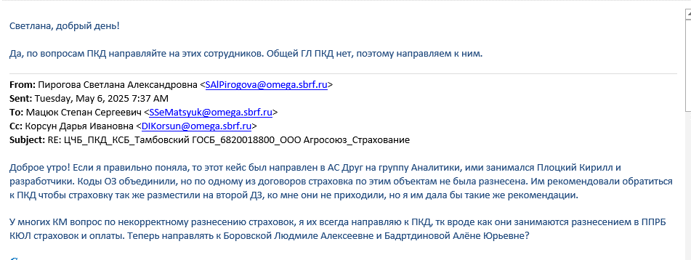

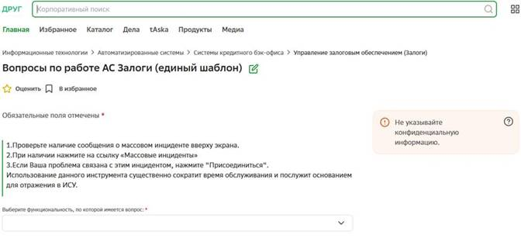
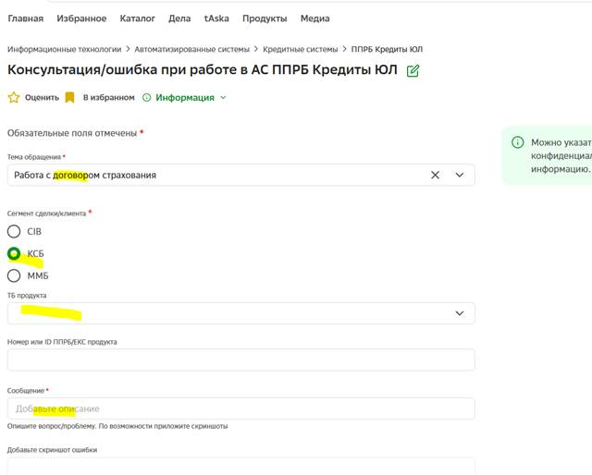

Добрый день. Уточняю по ТПЯ PledgeInsurance_Tech@omega.sbrf.ru - данный ТПЯ создан для пояснения причин автобланкования роботом, когда получатель автоуведомления (КМ) не понимает причину автобланкования залога Т.е. отвечаем на вопрос: по какой причине робот забланковал объекты залога Ваш вопрос вне зоны ответственности данного ТПЯ

